CU
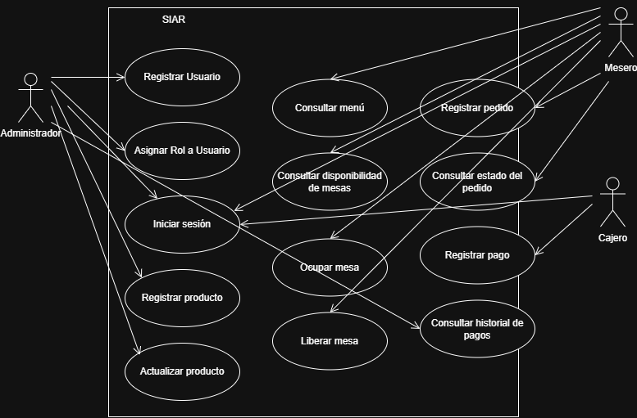
ID | Caso de Uso | Actor
CU-01 | Registrar usuario | Administrador
CU-02 | Asignar rol a usuario | Administrador
CU-03 | Iniciar sesión | Administrador, Cajero, Mesero
CU-04 | Registrar producto | Administrador
CU-05 | Actualizar producto | Administrador
CU-06 | Consultar menu | Mesero
CU-07 | Consultar mesas disponibles | Mesero
CU-08 | Ocupar mesa | Mesero
CU-09 | Liberar mesa | Mesero
CU-10 | Registrar pedido | Mesero
CU-11 | Consultar estado del pedido | Mesero
CU-12 | Registrar pago | Cajero
CU-13 | Consultar historial de pagos | Administrador

ME-R
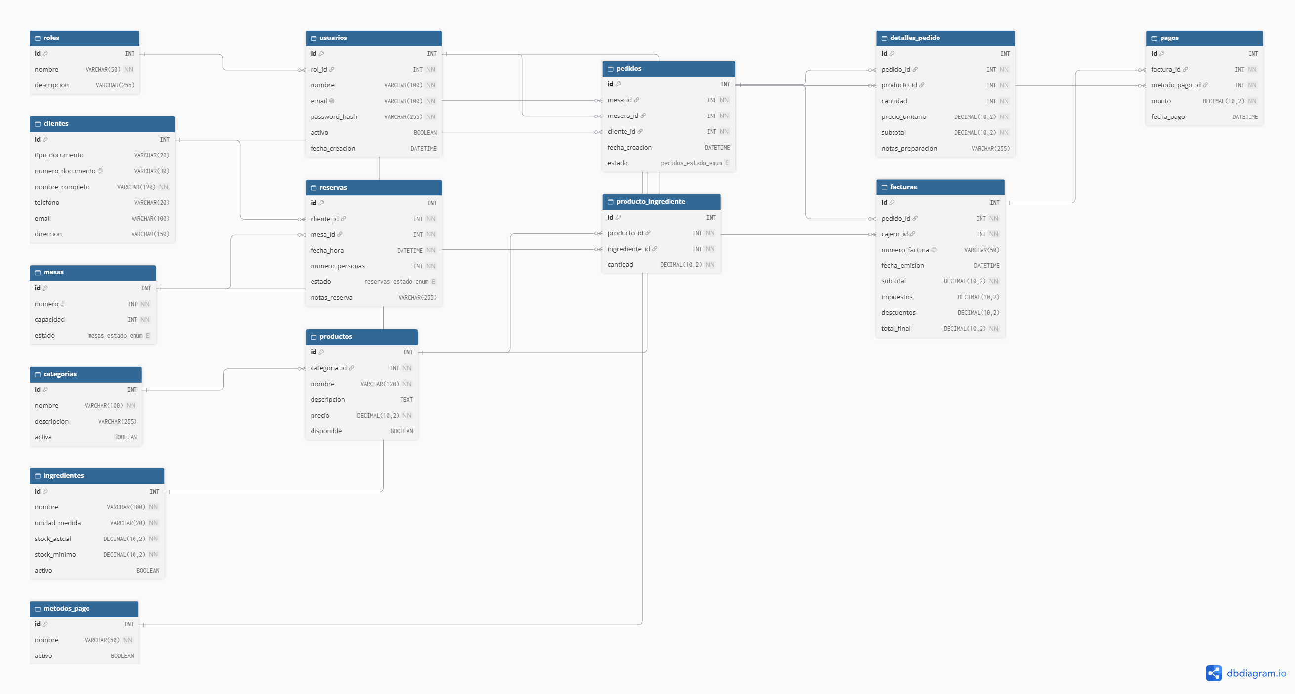

DC
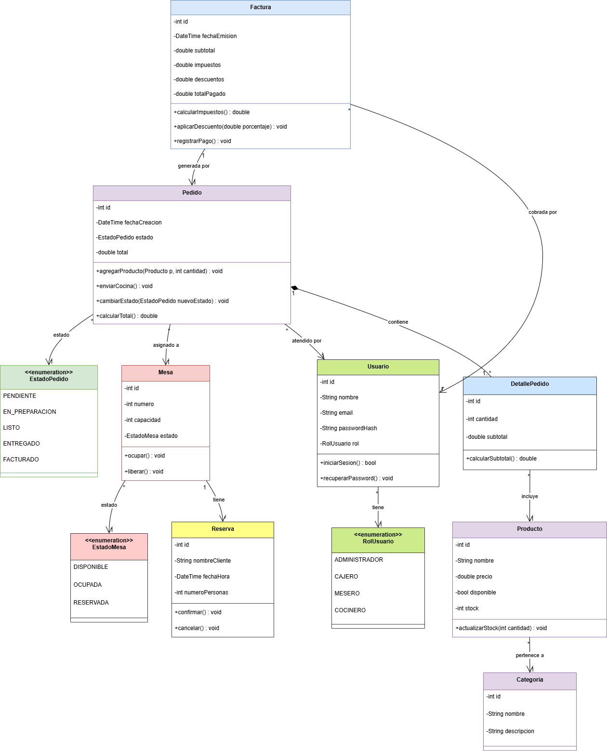

DCPS
